Sheet1
과목명 | 마이크로프로세서 및 실습
분반 | 2
학번 | 2015136125
이름 | 조완제
과제명 | 아두이노 게임기
번호 | 부품명 | 단가 | 수량(EA) | 가격 | 링크 | 사진
1 | 1.3inch OLED (B) | 9,700 | 1 | 9,700 | http://www.eleparts.co.kr/EPXDYVCA | 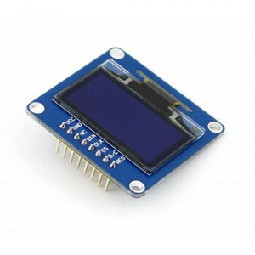
2 | ITEAD Joystick shield [IM120417014] | 7,200 | 1 | 7,200 | http://www.devicemart.co.kr/1076924 | 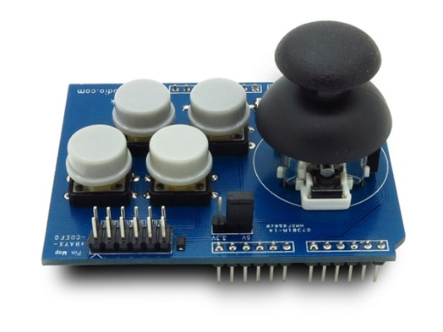
3 | 브레드보드 WBU-301 | 5,500 | 1 | 5,500 | http://www.devicemart.co.kr/13700 | 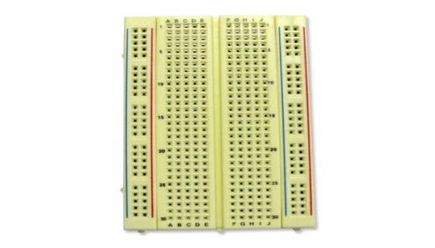
4 | 테스트[CH254]소켓 점퍼 케이블 40P (칼라) (M/M) | 2,500 | 1 | 2,500 | http://www.devicemart.co.kr/1113722 | 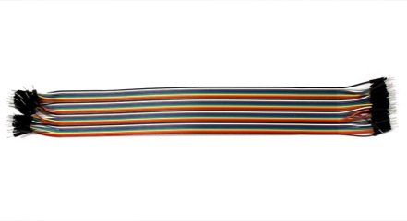
5 | 테스트[CH254]소켓 점퍼 케이블 40P (칼라) (M/F) | 2,500 | 1 | 2,500 | http://www.devicemart.co.kr/1113721 | 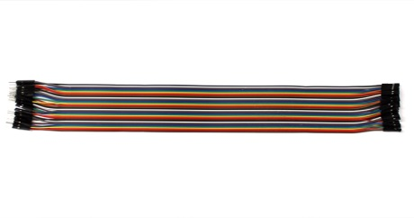
6 | GEC-1405(패시브 버저) | 450 | 2 | 900 | http://www.eleparts.co.kr/EPXCAYGB
7 | GEC05S(액티브 버저) | 720 | 2 | 1,440 | http://www.devicemart.co.kr/25042#
8 | 저항 | 재료실에서 빌리기 | 2 | 0

 |  |  | 최종가격 | 54,540

